GARDEN BUDGET


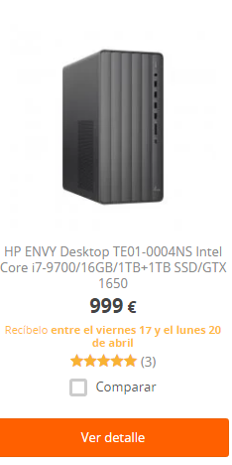
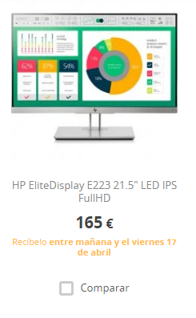


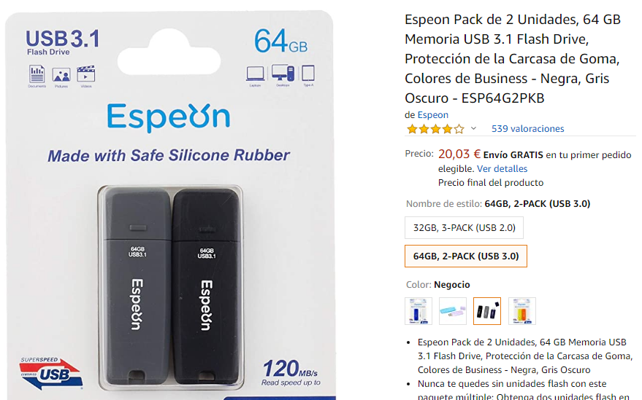
Column1 | TYPE | DESCRIPTION | QUANTITY | COST | TOTAL
 | Aigua, llum i gas. | Gastos necessaris mensuals | 2 | $35.00 | $70.00
 | Taules | Dos taules d'oficina | 2 | $135.00 | $270.00
 | Cadires | Cadires d'oficina | 2 | $58.50 | $117.00
 | Material d'oficina | Usb, fulls, arxivadors, post it… | 1 | $80.00 | $80.00
 | Ordinadors | Oridinadors de torre per treballar | 2 | $999.00 | $1,998.00
 | Monitors | Monitors per els ordinadors | 4 | $165.00 | $660.00
 | Portàtil | Ordinador portàtil | 1 | $499.00 | $499.00
 | Conexió a internet | Mensualitat de fibra | 2 | $25.00 | $50.00
 | Mensualitat autònoms | Mensualitat autònoms | 4 | $50.00 | $200.00
 | Màrqueting | Campanya inicial de màrqueting | 1 | $200.00 | $200.00
 | Imprevist | Coixí per qualsevol imprevist | 1 | $600.00 | $600.00
 | Google Play | Donar d'alta l'app a google play | 1 | $25.00 | $25.00
 | TOTAL |  |  |  | $4,769.00

